Sheet1 (2)
申购合同
供方：上海汭洐 |  |  |  |  |  |  | 合同标号： |  | WSJ20250522-1
需方：威斯嘉服装有限公司 |  |  |  |  |  |  | 签订点： | 广东佛山顺德均安镇畅兴工业区均益路9号4楼
产品名称，规格，数量，金额 |  |  |  |  |  |  | 签订时间： |  | 2025-05-22 |  |  |  |  |  | 出货日期 2025-6-8
客户 | 款号 | PO | 货品名 | 内容 | 订单数 | 码数 |  |  |  |  |  |  |  |  | 需订数量
 |  |  |  |  |  | 4 | 6 | 8 | 9 | 10 | 11 | 12 | 14 | 16
利丰 | 171271 | 1514954 | 帆布吊牌 | SLIM BOYFRIEND | 1470 |  | 配001蝇仔
 |  | 857 | 纸质吊牌 | 10 |  |  |  |  |  |  |  |  |  |  | 1499
 |  |  | 纸质腰卡 | Mid Rise |  | 41 | 189 | 143 | 81 | 271 | 81 | 306 | 306 | 81 | 1499
 |  |  | 帆布后袋牌 | ANKLE LENGTH
利丰 | 171560 | 1515283 | 帆布吊牌 | SLIM BOYFRIEND | 1650 |  | 配001蝇仔
 | 绿洲蓝 | 290 | 纸质吊牌 | 10 |  |  |  |  |  |  |  |  |  |  | 1683
 |  |  | 纸质腰卡 | Mid Rise |  | 0 | 97 | 86 | 184 | 86 | 209 | 199 | 414 | 408 | 1683
 |  |  | 帆布后袋牌 | ANKLE LENGTH
利丰 | 171560 | 1520671 | 帆布吊牌 | SLIM BOYFRIEND | 1230 |  | 配001蝇仔
 | 浅硫化蓝 | 675 | 纸质吊牌 | 10 |  |  |  |  |  |  |  |  |  |  | 1255
 |  |  | 纸质腰卡 | Mid Rise |  | 46 | 275 | 179 | 213 | 102 | 164 | 11 | 213 | 52 | 1255
 |  |  | 帆布后袋牌 | ANKLE LENGTH
利丰 | 171663 | 1517180 | 帆布吊牌 | SLIM BOYFRIEND | 1300 |  | 配001蝇仔
 | 白色 | 179 | 纸质吊牌 | 10 |  |  |  |  |  |  |  |  |  |  | 1326
 |  |  | 纸质腰卡 | Mid Rise |  | 31 | 117 | 143 | 51 | 321 | 76 | 189 | 306 | 92 | 1326
 |  |  | 帆布后袋牌 | ANKLE LENGTH
客户 | 款号 | PO | 货品名 | 内容 | 订单数 | 码数 |  |  |  |  |  |  |  |  | 需订数量
 |  |  |  |  |  | 18 | 20 | 22 | 24
利丰 | 173255 | 1515512 | 帆布吊牌 | SLIM BOYFRIEND | 280 |  | 配001蝇仔
 | 深橄榄 | 628 | 纸质吊牌 | 10 |  |  |  |  |  |  |  |  |  |  | 286
 |  |  | 纸质腰卡 | Mid Rise |  | 133 | 83 | 47 | 23 |  |  |  |  |  | 286
 |  |  | 帆布后袋牌 | ANKLE LENGTH
合计
备注
部门 |  |  | 跟单 梁珍
购品种类型 |  |  | 挂牌
订购原因：
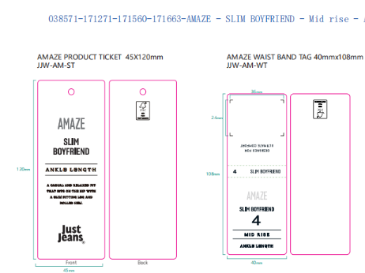
申购人签名
主管签名

